Sheet1
原图 | prompt | 生成后的图片 |  | 图片在增加多个人实现不理想 图片在更换内容效果还可以 图片在删除人数上或者特定物品不理想
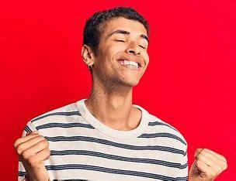 | 把男人后面的背景颜色修改成白色 |  |  | 未实现效果
 | 把男人的衣服修改成纯黑 |  |  | 未实现效果
 | 生气的男人变成高兴的男人 |  |  | 未实现效果
 | 白色衣服变成蓝色衣服 |  |  | 中规中矩
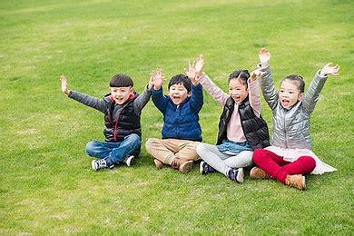 | 添加一个中年男性 | 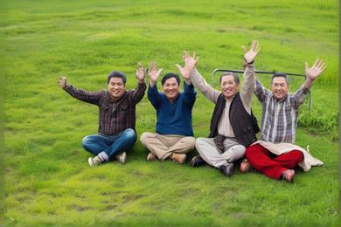 | 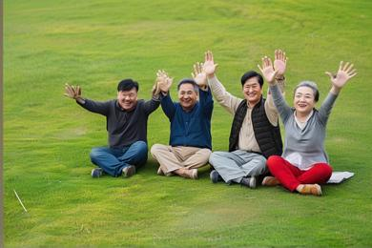 | 未实现效果
 | 删除两个小男孩 | 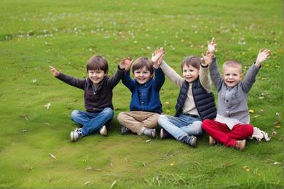 | 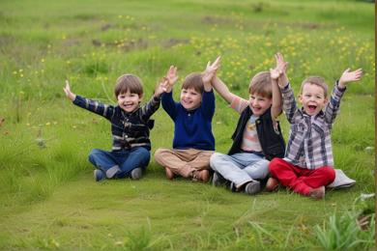 | 未实现效果
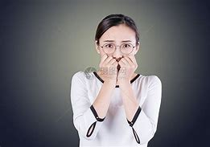 | 更换为抽象艺术画 | 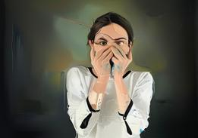 | 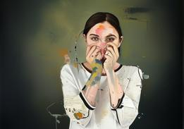 | 中规中矩
 | 更换为梵高的艺术画 | 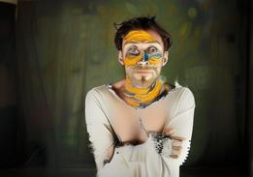 | 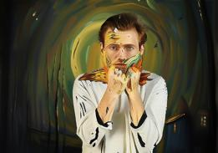 | 中规中矩
 | 把图片的男人变成女人 |  |  | 未实现效果
 | 把图片的男人穿的西装衣服变成T衬衫 |  |  | 未实现效果
 | 把图片的男人动作变为挥手 |  |  | 成功
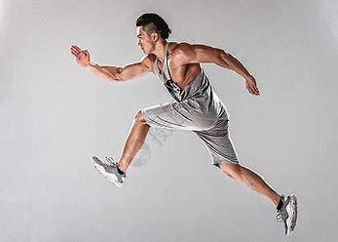 | 把图片的男人动作变为慢走 | 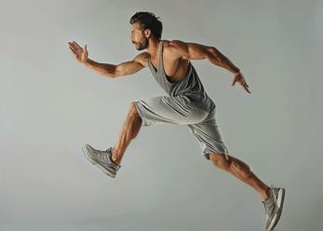 | 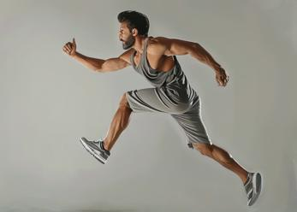 | 未实现效果
 | 添加一个跑步的女人 | 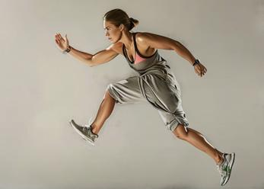 | 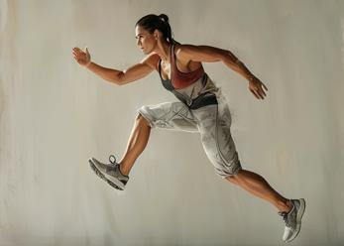 | 未实现效果
 | 添加两个跑步的女人 | 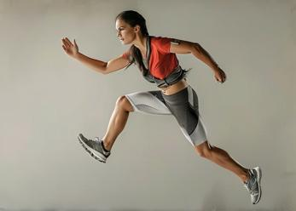 | 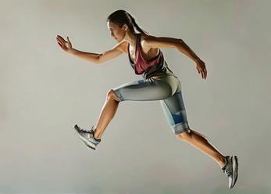 | 未实现效果

